Лист1
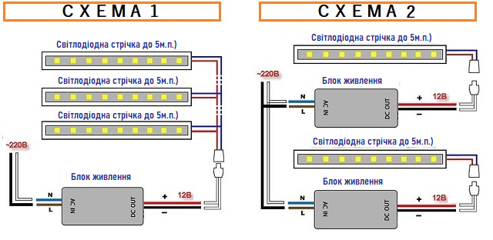
введіть необхідну кількість метрів LED стрічки : | 3.00 | метрів

оберить зі списку потужність LED стрічки на 1 м.п.: |  | Вт/м.п.

загальна розрахункова потужність LED стрічки з урахуванням запасу 20%: *довжина стрічки на один блок живлення до 5 м.п. | 32.40 | ватт

мінімальна потужність трансформатора 12 вольт = 36ватт
максимальна потужність трансформатора 12 вольт = 100ватт

варіанти трансформаторів для підключення обраної LED стрічки | артикул | кіл-ть | підключення
Блок живлення STICK BPLS-36-12 12V 36W IP20 алюміній | 130379 | 1 | СХЕМА 1
Блок живлення для LED стрічки 12V 36W IP20 | 92145 | 1 | СХЕМА 1
Блок живлення STICK BPLS-60-12 12V 60W IP20 алюміній | 130380 | 1
Блок живлення для LED стрічки 12V 60W IP20 | 92144 | 1
Блок живлення STICK LTR-72-12 12V 72W IP20 алюміній | 130381 | 1 | СХЕМА 1
Блок живлення для LED стрічки 12V 100W IP20 | 92146 | 1 | СХЕМА 1

пропозиція LED стрічки за вибраними параметрами з асортименту |  |  | артикул
Стрічка LED SMD2835-120L-V2-915Lm/m 8мм (неізол.) IP20 CW (білий холодний) |  |  | 130322
 |  |  | 0
Стрічка LED SMD2835-120L-V2-915Lm/m 8мм (неізол.) IP20 NW (білий нейтральний) |  |  | 130426

пропозиція електричного проводу для монтажу схем за параметрами з асортименту |  |  | артикул
провід електричний мідний ШВВП 2х0,5 мм.кв білий |  |  | 130375

